信用交易
融资融券市场交易数据统计(2023-02-24)

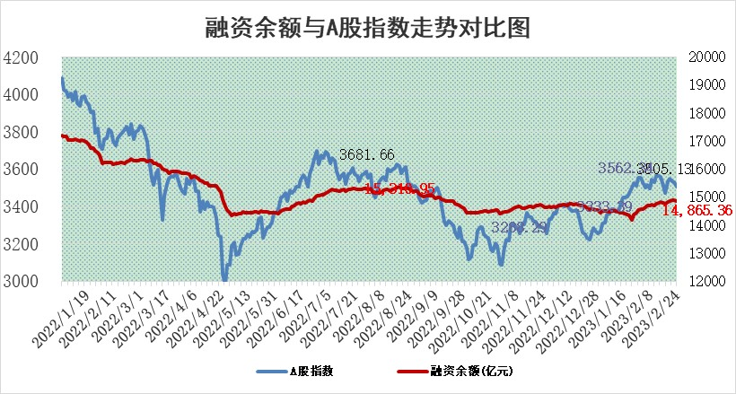
标的证券 | 融资融券余额（亿元） | 融资余额（亿元） | 融券余额（亿元） | 融资买入额（亿元） | 融资融券规模变化（亿元） | 融资余额增幅(‰) | 融券余额增幅(%)
统计数据 | 15,817.48 | 14,865.36 | 952.12 | 550.93 | -34.56 | -1.11 | -1.85

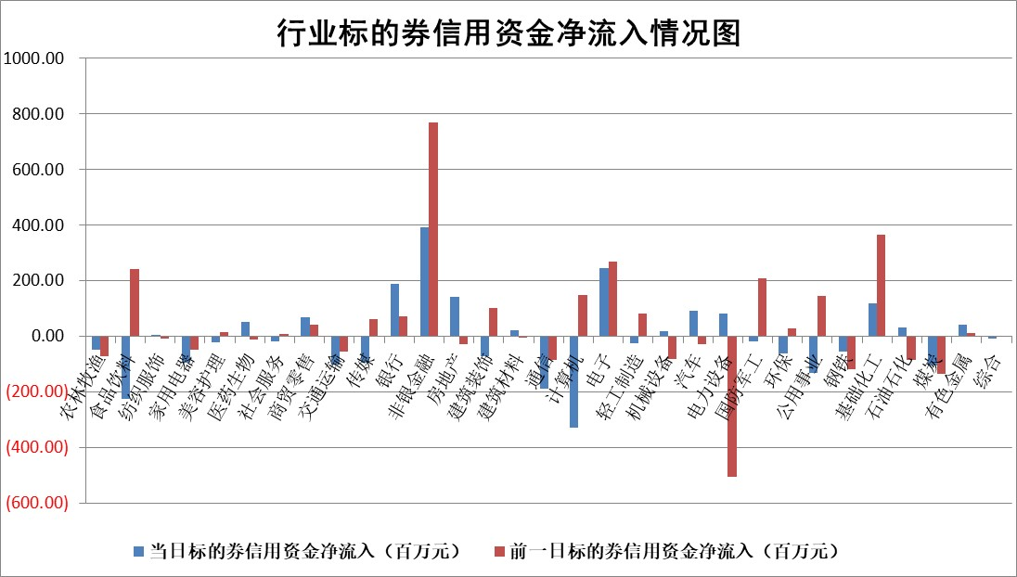

标的基金代码 | 标的基金简称 | 融资余额/市值(%) | 融资余额增幅(%) | 融资买入额/成交金额(%) | （融资余额净增额-融券余额净增额）/市值(‱) | 融券余额降幅(%) | ABS[（融资余额净增额-融券余额净增额）/市值净增额-1](%)
159902 | 华夏中小板ETF | 0.00 | 0.00 | 0.00 | 0.00 | 0.00 | 100.00
159915 | 易方达创业板ETF | 1.64 | -5.43 | 117.68 | -8.44 | 17.86 | 107.53
159919 | 嘉实沪深300ETF | 4.50 | 0.32 | 1.72 | 5.49 | 26.16 | 104.99
159920 | 华夏恒生ETF | 77.63 | 0.14 | 6.38 | 10.94 | 6.58 | 113.67
159922 | 嘉实中证500ETF | 0.69 | -2.01 | 45.96 | -1.72 | -0.05 | 99.14
159925 | 南方沪深300ETF | 0.02 | 0.13 | 0.00 | 0.00 | 0.00 | 100.00
159928 | 消费ETF | 0.72 | -1.72 | 0.30 | -0.14 | 5.81 | 99.90
159934 | 易方达黄金ETF | 448.27 | 0.56 | 71.54 | 251.85 | 0.00 | 585.13
159939 | 全指信息技术ETF | 0.51 | -0.24 | 29.37 | 0.66 | 44.60 | 100.77
159940 | 全指金融地产ETF | 0.13 | -0.54 | 0.01 | -0.07 | 0.00 | 99.95
159995 | 半导体芯片ETF | 1.93 | 1.66 | 363.71 | 3.14 | -0.03 | 131.78
159997 | 天弘中证电子ETF | 1.55 | 0.37 | 1.35 | 0.58 | 0.63 | 100.90
159998 | 天弘中证计算机主题ETF | 0.30 | 3.40 | 0.08 | 0.99 | 0.00 | 133.04
510050 | 华夏上证50ETF | 9.45 | 0.42 | 94.12 | 7.17 | 14.46 | 104.11
510180 | 华安上证180ETF | 0.46 | -1.44 | 0.70 | -0.79 | -9.68 | 99.28
510880 | 华泰柏瑞红利ETF | 0.24 | 0.52 | 0.57 | 0.53 | 31.63 | 100.63
510900 | 易方达恒生H股ETF | 108.76 | -0.23 | 10.12 | -25.49 | 0.00 | 77.37
511010 | 5年期国债ETF | 0.00 | 0.00 | 0.00 | 0.00 | 0.00 | 100.00
511380 | 可转债及可交换债券ETF | 10.43 | -9.18 | 8.01 | -105.43 | 0.00 | 51.46
512000 | 全指证券ETF | 6.08 | 1.18 | 28.08 | 9.66 | 5.98 | 109.63
512010 | 沪深300医药卫生ETF | 3.95 | 1.00 | 63.47 | 5.83 | 9.69 | 114.70
512070 | 沪深300非银ETF | 1.30 | -0.76 | 39.16 | -1.13 | -0.91 | 99.44
512400 | 南方中证申万有色金属ETF | 1.31 | -4.69 | 1.28 | -13.57 | -15.66 | 91.67
512580 | 广发中证环保产业ETF | 0.75 | -2.13 | 0.06 | -1.01 | 1.20 | 99.17
512660 | 国泰中证军工ETF | 3.02 | -2.36 | 13.81 | -8.35 | -1.89 | 68.58
512800 | 华宝中证银行ETF | 17.15 | 0.09 | 1.88 | 3.93 | 9.23 | 101.79
512980 | 广发中证传媒ETF | 1.00 | -1.91 | 49.04 | -1.94 | 0.15 | 94.75
515030 | 华夏中证新能源汽车ETF | 1.66 | -16.80 | 42.48 | -38.16 | -14.05 | 72.18
515050 | 华夏中证5G通信主题ETF | 1.42 | -0.45 | 6.65 | -0.95 | -2.89 | 52.71
515070 | 华夏中证人工智能ETF | 1.42 | 1.71 | 2.50 | 2.39 | 0.00 | 97.46
标的股票比较指标 |  | 融资余额/流通A股市值(%) | 融资余额增幅(%) | 融资买入额/成交金额(%) | （融资余额净增额-融券余额净增额）/流通A股市值(‱) | 融券余额降幅(%) | ABS[（融资余额净增额-融券余额净增额）/流通A股市值净增额-1](%)
前十名标的个股 |  | 仁东控股 | 开勒股份 | 青农商行 | 唯万密封 | 宁波建工 | 财富趋势
 |  | 海兰信 | 康为世纪 | 淮河能源 | 开勒股份 | 何氏眼科 | 首药控股
 |  | 永信至诚 | 天海防务 | 龙腾光电 | 康为世纪 | 大湖股份 | 赛伦生物
 |  | 全柴动力 | 奋达科技 | 正弦电气 | 赛特新材 | 平潭发展 | 云从科技
 |  | 莱茵生物 | 海天精工 | 中国银行 | 云赛智联 | 申达股份 | 成飞集成
 |  | 数码视讯 | 中国汽研 | 华宝股份 | 联影医疗 | 江南水务 | 麦捷科技
 |  | 先惠技术 | 首药控股 | 江苏国泰 | 长城军工 | 华昌达 | 家联科技
 |  | 中体产业 | 长城军工 | 沃尔德 | 浙海德曼 | 国际医学 | 诺普信
 |  | 亚通股份 | 京泉华 | 光大银行 | 铜牛信息 | 莱美药业 | 川网传媒
 |  | 唯赛勃 | 云赛智联 | 嘉戎技术 | 奋达科技 | 华东重机 | 唯万密封
后十名标的个股 |  | 泽达易盛 | 东方电子 | 军信股份 | 英力股份 | 中贝通信 | 科翔股份
 |  | 中航机电 | 迈普医学 | 泽达易盛 | 德科立 | 均普智能 | 振江股份
 |  | 欧派家居 | 中国移动 | 中航机电 | 仕净科技 | 亚宝药业 | 南京熊猫
 |  | 中信特钢 | 近岸蛋白 | 泛海控股 | 天娱数科 | 通行宝 | 永茂泰
 |  | 中国人寿 | 邦彦技术 | 东旭光电 | 瑜欣电子 | 科捷智能 | 路维光电
 |  | 岱美股份 | 诺诚健华 | 正邦科技 | 近岸蛋白 | 狄耐克 | 正弦电气
 |  | 晨光股份 | 唯捷创芯 | 瑞丰新材 | 皇氏集团 | 同济科技 | 中电兴发 | ;
 |  | 苏泊尔 | 仕净科技 | 吉祥航空 | 均普智能 | 西部材料 | 露笑科技
 |  | 三棵树 | 菲菱科思 | 浙能电力 | 菲菱科思 | 久祺股份 | 隆达股份
 |  | 飞科电器 | 湖北宜化 | 蓝光发展 | 汇金科技 | 华夏幸福 | 京山轻机
说明：1.以上普通交易数据和信用交易数据皆以交易日收盘后数据为基准；2.上述标的证券总数据只计算标的证券市场总数据，不包括从标的证券中调出去标的证券数据，所以与交易所公布的总值略有不同； 3.上述行业采用申万一级行业分类；4.以上标的基金和标的个股中比较的6个指标值中：前5个（从左至右）为正向指标，值越大排名越靠前；第6个为逆向指标，值越小，排名越靠前；5.第6个指标中ABS[]表示求绝对值，其主要用于考量信用资金相对净流入对股价相对净变化的贡献程度；6.数据来源：wind，交易所。

 | 证券代码 | 新增融资余额 | 融资买入额 | 融资买入增幅前10
远大智能 | 002689 | 28175353 | 42268582 | 199%
亚太股份 | 002284 | 21555247 | 34242865 | 82%
赛诺医疗 | 688108 | 72122899 | 101076547 | 78%
湖南发展 | 000722 | 66023557 | 137112987 | 75%
柘中股份 | 002346 | 14584119 | 36845980 | 58%
国城矿业 | 000688 | 24683149 | 48240585 | 54%
兆新股份 | 002256 | 1985058 | 4066269 | 52%
凯美特气 | 002549 | 33806472 | 61340055 | 52%
华昌达 | 300278 | 13474542 | 19303225 | 48%
新华联 | 000620 | 27311937 | 39201759 | 43%

 | 证券代码 | 新增融资余额 | 融资买入额 | 融资买入增幅前10
兔宝宝 | 002043 | 73310337 | 89923983 | 334%
捷昌驱动 | 603583 | 26026415 | 31686727 | 262%
湘财股份 | 600095 | 94196837 | 132280449 | 252%
中谷物流 | 603565 | 49103883 | 60098371 | 234%
中青宝 | 300052 | 24215352 | 31377809 | 98%
顾家家居 | 603816 | 138518545 | 188424210 | 78%
喜临门 | 603008 | 31503289 | 48351944 | 77%
财信发展 | 000838 | 10831830 | 17666790 | 74%
苏州银行 | 002966 | 10578096 | 19143736 | 72%
金诚信 | 603979 | 23858538 | 36098133 | 60%

